Prise de charge
 | D | 4.215 | m
 | H | 300 | m
 | ρ = | 1000.1 | kg/m3
 | g = | 9.8105 | m/s2
 | ntpm= | 225 | t/mn

n11 | g | Q11 | hm | hp | Q | P

54.75 | 14 | 0.384 | 90.10 % | 91.89 % | 118 | 319637961.76 | Ppondéré | hp | Pondération
54.75 | 14.25 | 0.391 | 90.32 % | 92.11 % | 120 | 326270681.74
54.75 | 14.5 | 0.398 | 90.54 % | 92.33 % | 123 | 332931453.2 | 500000000 | 94.29 % | 30 | 28.29 %
54.75 | 14.75 | 0.405 | 90.76 % | 92.55 % | 125 | 339620276.14 | 450000000 | 95.32 % | 40 | 38.13 %
54.75 | 15 | 0.412 | 90.98 % | 92.77 % | 127 | 346337150.55 | 400000000 | 94.33 % | 20 | 18.87 %
54.75 | 15.25 | 0.419 | 91.20 % | 92.99 % | 129 | 353082076.44 | 350000000 | 92.89 % | 10 | 9.29 %
54.75 | 15.5 | 0.426 | 91.40 % | 93.19 % | 131 | 359547038.59
54.75 | 15.75 | 0.432 | 91.59 % | 93.38 % | 133 | 365768662.86 | Rendement moyen pondéré |  |  | 94.57 %
54.75 | 16 | 0.439 | 91.76 % | 93.55 % | 135 | 371719939.37
Prise de charge à 225 tpm et 300 m de chute
54.75 | 16.25 | 0.444 | 91.92 % | 93.71 % | 137 | 377250643.79
54.75 | 16.5 | 0.450 | 92.06 % | 93.85 % | 138 | 382242776.01
54.75 | 16.75 | 0.455 | 92.19 % | 93.98 % | 140 | 386973932.96
54.75 | 17 | 0.460 | 92.33 % | 94.12 % | 142 | 392141928.45
54.75 | 17.25 | 0.466 | 92.49 % | 94.28 % | 143 | 398133479.26
54.75 | 17.5 | 0.473 | 92.66 % | 94.45 % | 146 | 404749874.04
54.75 | 17.75 | 0.480 | 92.83 % | 94.62 % | 148 | 411662300.76
54.75 | 18 | 0.488 | 92.99 % | 94.78 % | 150 | 418665629.74
54.75 | 18.25 | 0.495 | 93.14 % | 94.93 % | 152 | 425653972.99
54.75 | 18.5 | 0.502 | 93.29 % | 95.08 % | 155 | 432617941.67
54.75 | 18.75 | 0.510 | 93.43 % | 95.22 % | 157 | 439473486.55
54.75 | 19 | 0.517 | 93.51 % | 95.30 % | 159 | 446001187.74
54.75 | 19.25 | 0.524 | 93.54 % | 95.33 % | 161 | 452249098.26
54.75 | 19.5 | 0.530 | 93.53 % | 95.32 % | 163 | 458017278.65
54.75 | 19.75 | 0.537 | 93.51 % | 95.30 % | 165 | 463406730.43
54.75 | 20 | 0.543 | 93.47 % | 95.26 % | 167 | 468486823.42
54.75 | 20.25 | 0.549 | 93.41 % | 95.20 % | 169 | 473283212.39
54.75 | 20.5 | 0.554 | 93.34 % | 95.13 % | 171 | 477668391.2
54.75 | 20.75 | 0.559 | 93.23 % | 95.02 % | 172 | 481439185.75
54.75 | 21 | 0.564 | 93.10 % | 94.89 % | 174 | 484823035.96
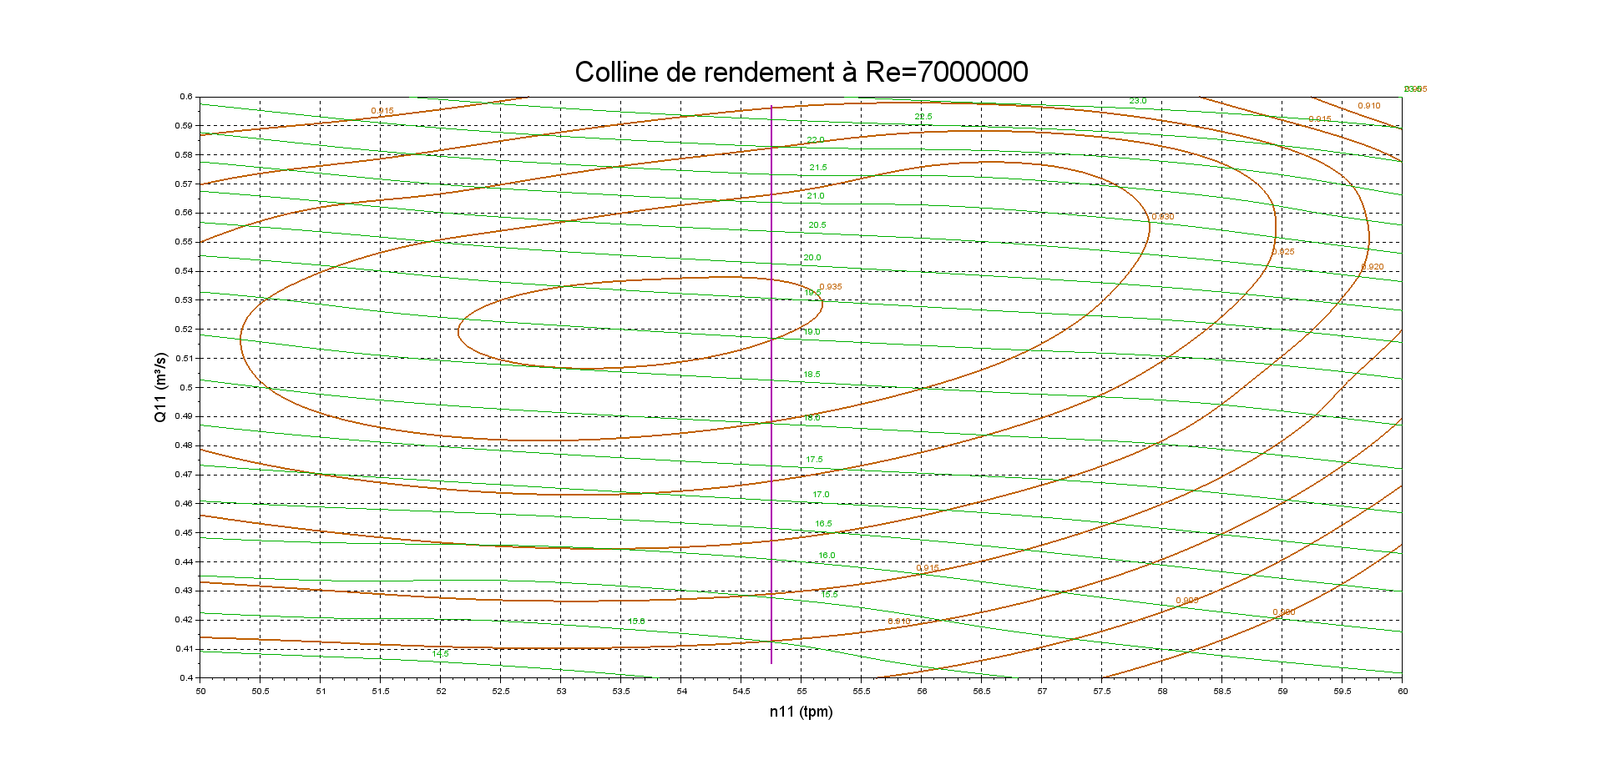
54.75 | 21.25 | 0.569 | 92.96 % | 94.75 % | 175 | 488119045.27
54.75 | 21.5 | 0.574 | 92.82 % | 94.61 % | 176 | 491480207.53
54.75 | 21.75 | 0.578 | 92.70 % | 94.49 % | 178 | 494926263.78
54.75 | 22 | 0.583 | 92.57 % | 94.36 % | 179 | 498340569.34
54.75 | 22.25 | 0.588 | 92.43 % | 94.22 % | 181 | 501640462.68
54.75 | 22.5 | 0.593 | 92.29 % | 94.08 % | 182 | 504869650.86
54.75 | 22.75 | 0.597 | 92.13 % | 93.92 % | 184 | 508130358.31
54.75 | 23 | 0.602 | 91.97 % | 93.76 % | 185 | 511433679.09
54.75 | 23.25 | 0.607 | 91.79 % | 93.58 % | 187 | 514677951.56
54.75 | 23.5 | 0.612 | 91.60 % | 93.39 % | 188 | 517789963.07
54.75 | 23.75 | 0.617 | 91.41 % | 93.20 % | 190 | 520771575.46
54.75 | 24 | 0.622 | 91.21 % | 93.00 % | 191 | 523648219.86
54.75 | 24.25 | 0.626 | 91.00 % | 92.79 % | 193 | 526507622.28
54.75 | 24.5 | 0.631 | 90.80 % | 92.59 % | 194 | 529349782.74
54.75 | 24.75 | 0.636 | 90.60 % | 92.39 % | 196 | 532174701.23
54.75 | 25 | 0.641 | 90.40 % | 92.19 % | 197 | 534982377.75
54.75 | 25.25 | 0.645 | 90.20 % | 91.99 % | 199 | 537772812.3
54.75 | 25.5 | 0.650 | 90.00 % | 91.79 % | 200 | 540546004.89
54.75 | 25.75 | 0.655 | 89.80 % | 91.59 % | 202 | 543301955.5
54.75 | 26 | 0.660 | 89.60 % | 91.39 % | 203 | 546040664.15
54.75 | 26.25 | 0.664 | 89.40 % | 91.19 % | 204 | 548762130.83
54.75 | 26.5 | 0.669 | 89.20 % | 90.99 % | 206 | 551466355.53
54.75 | 26.75 | 0.674 | 89.00 % | 90.79 % | 207 | 554153338.27
54.75 | 27 | 0.679 | 88.80 % | 90.59 % | 209 | 556823079.04
54.75 | 27.25 | 0.683 | 88.60 % | 90.39 % | 210 | 559475577.85
54.75 | 27.5 | 0.688 | 88.40 % | 90.19 % | 212 | 562110834.68
54.75 | 27.75 | 0.693 | 88.20 % | 89.99 % | 213 | 564728849.54
54.75 | 28 | 0.698 | 88.00 % | 89.79 % | 215 | 567329622.44
54.75 | 28.25 | 0.702 | 87.80 % | 89.59 % | 216 | 569913153.37
54.75 | 28.5 | 0.707 | 87.60 % | 89.39 % | 218 | 572479442.32
54.75 | 28.75 | 0.712 | 87.39 % | 89.18 % | 219 | 575028489.31
54.75 | 29 | 0.717 | 87.19 % | 88.98 % | 221 | 577560294.33
54.75 | 29.25 | 0.721 | 86.99 % | 88.78 % | 222 | 580074857.39
54.75 | 29.5 | 0.726 | 86.79 % | 88.58 % | 223 | 582572178.47
54.75 | 29.75 | 0.731 | 86.59 % | 88.38 % | 225 | 585052257.58
54.75 | 30 | 0.736 | 86.39 % | 88.18 % | 226 | 587515094.73
54.75 | 30.25 | 0.740 | 86.19 % | 87.98 % | 228 | 589960689.91
54.75 | 30.5 | 0.745 | 85.99 % | 87.78 % | 229 | 592389043.11
54.75 | 30.75 | 0.750 | 85.79 % | 87.58 % | 231 | 594800154.35
54.75 | 31 | 0.755 | 85.59 % | 87.38 % | 232 | 597194023.62
54.75 | 31.25 | 0.759 | 85.39 % | 87.18 % | 234 | 599570650.93
54.75 | 31.5 | 0.764 | 85.19 % | 86.98 % | 235 | 601930036.26
54.75 | 31.75 | 0.769 | 84.99 % | 86.78 % | 237 | 604272179.62
54.75 | 32 | 0.774 | 84.79 % | 86.58 % | 238 | 606597081.02
54.75 | 32.25 | 0.778 | 84.59 % | 86.38 % | 239 | 608904740.45
54.75 | 32.5 | 0.783 | 84.39 % | 86.18 % | 241 | 611195157.91
54.75 | 32.75 | 0.788 | 84.19 % | 85.98 % | 242 | 613468333.39
54.75 | 33 | 0.793 | 83.99 % | 85.78 % | 244 | 615724266.92
54.75 | 33.25 | 0.797 | 83.78 % | 85.57 % | 245 | 617962958.47
54.75 | 33.5 | 0.802 | 83.58 % | 85.37 % | 247 | 620184408.05
54.75 | 33.75 | 0.807 | 83.38 % | 85.17 % | 248 | 622388615.66
54.75 | 34 | 0.812 | 83.18 % | 84.97 % | 250 | 624575581.31
54.75 | 34.25 | 0.816 | 82.98 % | 84.77 % | 251 | 626745304.99
54.75 | 34.5 | 0.821 | 82.78 % | 84.57 % | 253 | 628897786.69
54.75 | 34.75 | 0.826 | 82.58 % | 84.37 % | 254 | 631033026.43
54.75 | 35 | 0.830 | 82.38 % | 84.17 % | 256 | 633151024.2
54.75 | 35.25 | 0.835 | 82.18 % | 83.97 % | 257 | 635251780.01
54.75 | 35.5 | 0.840 | 81.98 % | 83.77 % | 258 | 637335293.84

Transitoires
Exemple de calcul d'un transitoire : délestage à pleine charge
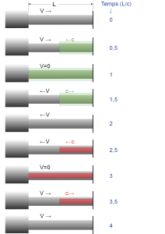
ρ = | 1000.1 | kg/m3
g = | 9.8105 | m/s2

H0= | 200 | m
Q0= | 153.47 | m³/s
g0= | 27.5 | degrés
n0= | 200 | tpm | ω0 = | 20.944 | rad/s
Dr= | 4 | m
Dc= | 5.5 | m | Ac= | 23.758 | m² | V0= | 6.460 |  | m/s
L= | 400 | m
c= | 1000 | m/s | t2lsc= | 0.8 | s
tp= | 10 | s | npas= | 12.5 | -
Δη | 2.0%
I= | 5.00E+06 | kg m²

Pour une coupure linéaire de débit - coup de bélier de masse

q= | 1.32 | s
Δhmax= | 14.1% |  | Hmax= | 228.19378921

Pour une coupure linéaire de débit - coup de bélier accoustique - pic de Michaud
Δhmax= | 26.3% |  | Hmax= | 252.67482139

Coupure linéaire avec pas de temps 1
 | Hi (mce) | Qi
0 | 200.0 | 153.47
1 | 252.7 | 141.19
2 | 200.0 | 128.91
3 | 252.7 | 116.64
4 | 200.0 | 104.36
5 | 252.7 | 92.08
6 | 200.0 | 79.80
7 | 252.7 | 67.53
8 | 200.0 | 55.25
9 | 252.7 | 42.97
10 | 200.0 | 30.69
11 | 252.7 | 18.42
12 | 200.0 | 6.14
13 | 226.3 | 0.00
14 | 173.7 | 0.00
15 | 226.3 | 0.00
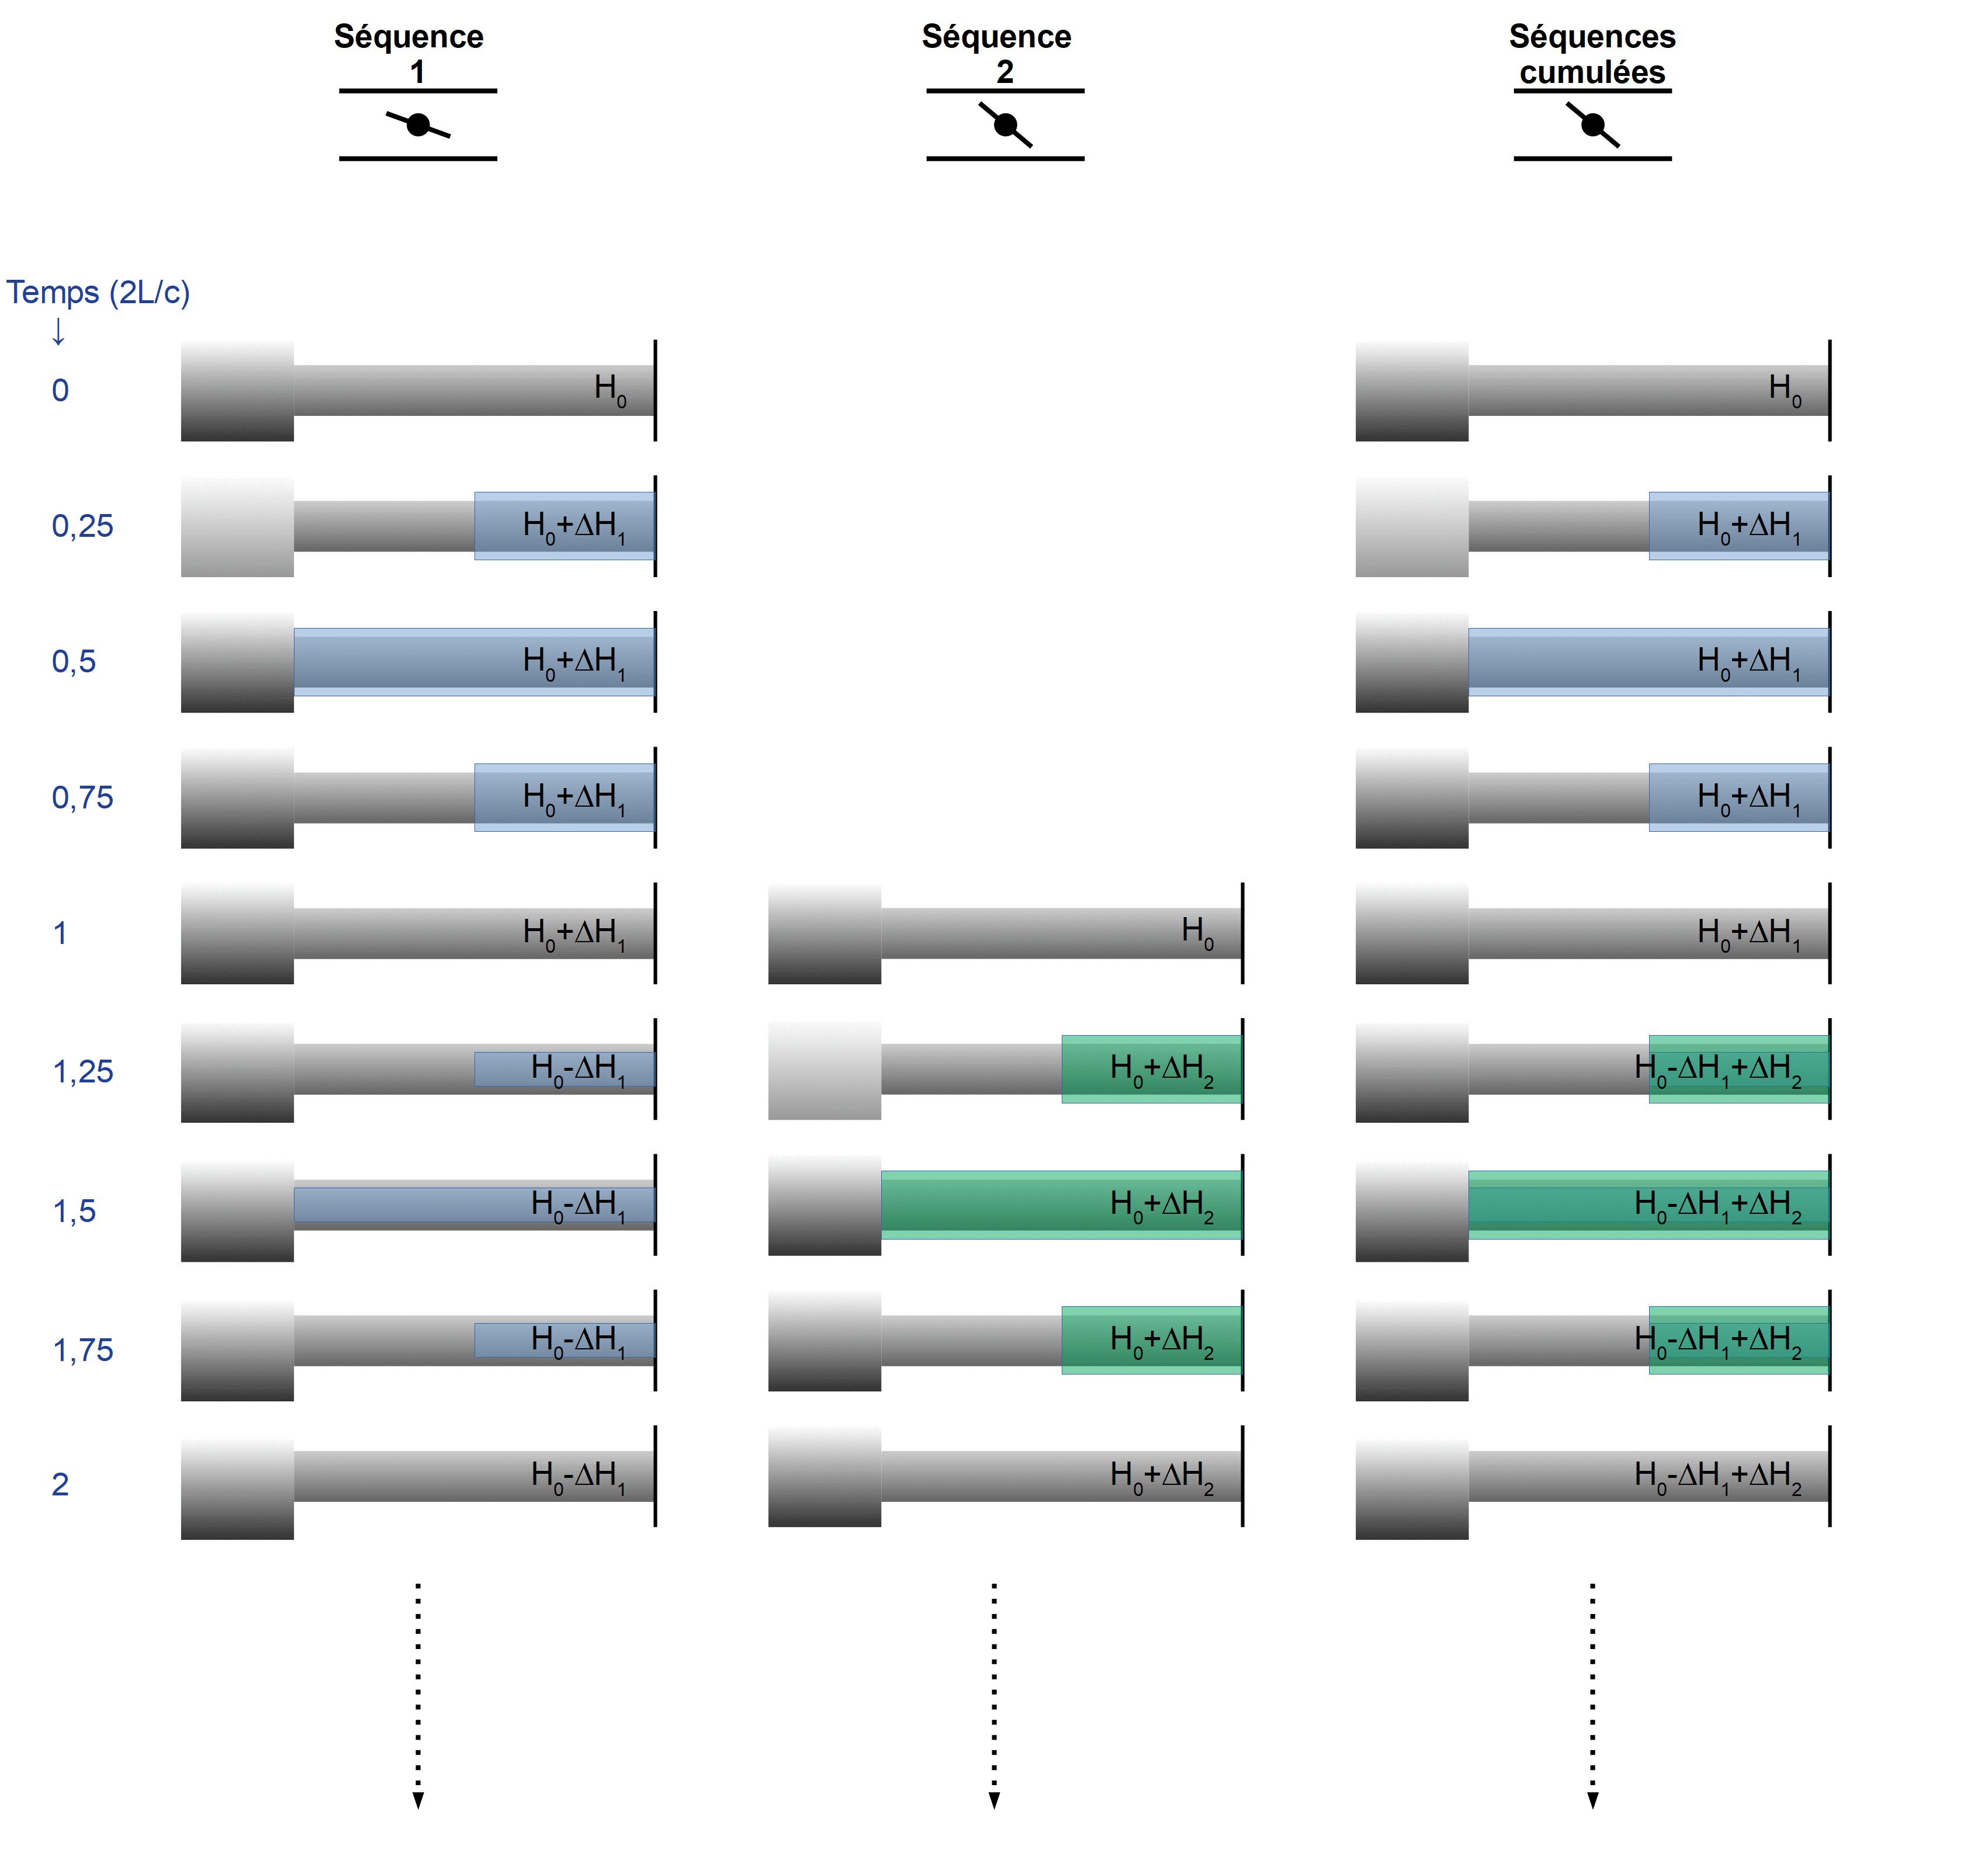
Pour une coupure linéraire avec pas de temps 1 – méthode d’Allievi
i | t=i*2*L/c | Qi | Vi | ΔH | Hi (mce)

0 | 0 | 153.47 | 6.4596 | 0.00 | 200.0
1 | 0.8 | 141.19 | 5.9428 | 52.67 | 252.7
2 | 1.6 | 128.91 | 5.4260 | 52.67 | 200.0
3 | 2.4 | 116.64 | 4.9093 | 52.67 | 252.7
4 | 3.2 | 104.36 | 4.3925 | 52.67 | 200.0
5 | 4 | 92.08 | 3.8757 | 52.67 | 252.7
6 | 4.8 | 79.80 | 3.3590 | 52.67 | 200.0
7 | 5.6 | 67.53 | 2.8422 | 52.67 | 252.7
8 | 6.4 | 55.25 | 2.3254 | 52.67 | 200.0
9 | 7.2 | 42.97 | 1.8087 | 52.67 | 252.7
10 | 8 | 30.69 | 1.2919 | 52.67 | 200.0
11 | 8.8 | 18.42 | 0.7751 | 52.67 | 252.7
12 | 9.6 | 6.14 | 0.2584 | 52.67 | 200.0
13 | 10.4 | 0.00 | 0.0000 | 26.34 | 226.3
14 | 11.2 | 0.00 | 0.0000 | 0.00 | 173.7
15 | 12 | 0.00 | 0.0000 | 0.00 | 226.3

Pour une coupure linéraire avec pas de temps 0,5
i | t=2L/c | Qi | Vi | ΔH | Hi (mce)
Coupure linéaire avec pas de temps 0,5
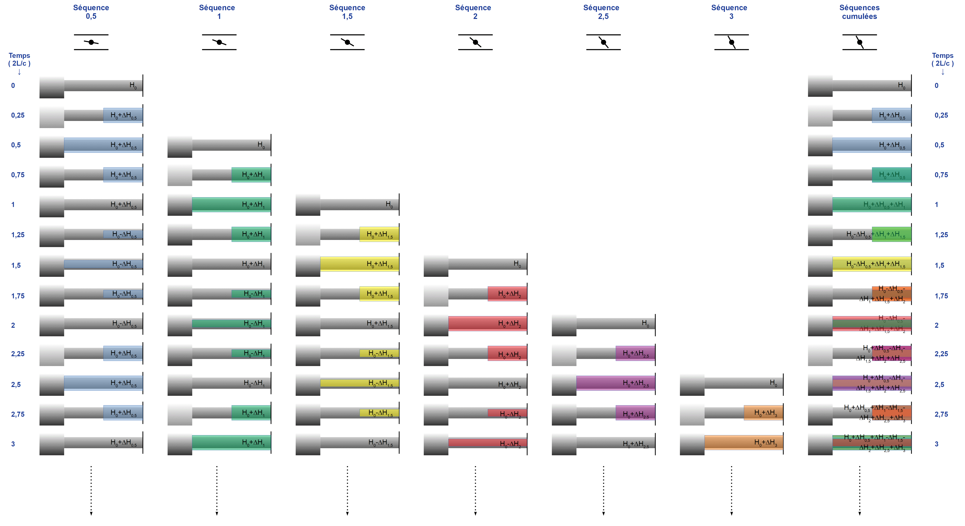
0 | 0 | 153.47 | 6.4596 | 0.00 | 200.0
0.5 | 0.4 | 147.33 | 6.2012 | 26.34 | 226.3
1 | 0.8 | 141.19 | 5.9428 | 26.34 | 252.7
1.5 | 1.2 | 135.05 | 5.6844 | 26.34 | 226.3
2 | 1.6 | 128.91 | 5.4260 | 26.34 | 200.0
2.5 | 2 | 122.77 | 5.1677 | 26.34 | 226.3
3 | 2.4 | 116.64 | 4.9093 | 26.34 | 252.7
3.5 | 2.8 | 110.50 | 4.6509 | 26.34 | 226.3
4 | 3.2 | 104.36 | 4.3925 | 26.34 | 200.0
4.5 | 3.6 | 98.22 | 4.1341 | 26.34 | 226.3
5 | 4 | 92.08 | 3.8757 | 26.34 | 252.7
5.5 | 4.4 | 85.94 | 3.6174 | 26.34 | 226.3
6 | 4.8 | 79.80 | 3.3590 | 26.34 | 200.0
6.5 | 5.2 | 73.66 | 3.1006 | 26.34 | 226.3
7 | 5.6 | 67.53 | 2.8422 | 26.34 | 252.7
7.5 | 6 | 61.39 | 2.5838 | 26.34 | 226.3
8 | 6.4 | 55.25 | 2.3254 | 26.34 | 200.0
8.5 | 6.8 | 49.11 | 2.0671 | 26.34 | 226.3
9 | 7.2 | 42.97 | 1.8087 | 26.34 | 252.7
9.5 | 7.6 | 36.83 | 1.5503 | 26.34 | 226.3
10 | 8 | 30.69 | 1.2919 | 26.34 | 200.0
10.5 | 8.4 | 24.55 | 1.0335 | 26.34 | 226.3
11 | 8.8 | 18.42 | 0.7751 | 26.34 | 252.7
11.5 | 9.2 | 12.28 | 0.5168 | 26.34 | 226.3
12 | 9.6 | 6.14 | 0.2584 | 26.34 | 200.0
12.5 | 10 | 0.00 | 0.0000 | 26.34 | 226.3
13 | 10.4 | 0.00 | 0.0000 | 0.00 | 226.3
13.5 | 10.8 | 0.00 | 0.0000 | 0.00 | 173.7
14 | 11.2 | 0.00 | 0.0000 | 0.00 | 173.7
14.5 | 11.6 | 0.00 | 0.0000 | 0.00 | 226.3
15 | 12 | 0.00 | 0.0000 | 0.00 | 226.3

Coupe linéaire avec pas de temps 0,25
Pour une coupure linéraire avec pas de temps 0,25
i | t=2L/c | Qi | Vi | ΔH | Hi (mce)

0 | 0 | 153.47 | 6.4596 | 0.00 | 200.0
0.25 | 0.2 | 150.40 | 6.3304 | 13.17 | 213.2
0.5 | 0.4 | 147.33 | 6.2012 | 13.17 | 226.3
0.75 | 0.6 | 144.26 | 6.0720 | 13.17 | 239.5
1 | 0.8 | 141.19 | 5.9428 | 13.17 | 252.7 | 252.67482139
1.25 | 1 | 138.12 | 5.8136 | 13.17 | 239.5 | 239.50611604
1.5 | 1.2 | 135.05 | 5.6844 | 13.17 | 226.3 | 226.33741069
1.75 | 1.4 | 131.98 | 5.5552 | 13.17 | 213.2 | 213.16870535
2 | 1.6 | 128.91 | 5.4260 | 13.17 | 200.0 | 200
2.25 | 1.8 | 125.84 | 5.2969 | 13.17 | 213.2 | 213.16870535
2.5 | 2 | 122.77 | 5.1677 | 13.17 | 226.3
2.75 | 2.2 | 119.71 | 5.0385 | 13.17 | 239.5
3 | 2.4 | 116.64 | 4.9093 | 13.17 | 252.7
3.25 | 2.6 | 113.57 | 4.7801 | 13.17 | 239.5
3.5 | 2.8 | 110.50 | 4.6509 | 13.17 | 226.3
3.75 | 3 | 107.43 | 4.5217 | 13.17 | 213.2
4 | 3.2 | 104.36 | 4.3925 | 13.17 | 200.0
4.25 | 3.4 | 101.29 | 4.2633 | 13.17 | 213.2
4.5 | 3.6 | 98.22 | 4.1341 | 13.17 | 226.3
4.75 | 3.8 | 95.15 | 4.0049 | 13.17 | 239.5
5 | 4 | 92.08 | 3.8757 | 13.17 | 252.7
5.25 | 4.2 | 89.01 | 3.7466 | 13.17 | 239.5
5.5 | 4.4 | 85.94 | 3.6174 | 13.17 | 226.3
5.75 | 4.6 | 82.87 | 3.4882 | 13.17 | 213.2
6 | 4.8 | 79.80 | 3.3590 | 13.17 | 200.0
6.25 | 5 | 76.73 | 3.2298 | 13.17 | 213.2
6.5 | 5.2 | 73.66 | 3.1006 | 13.17 | 226.3
6.75 | 5.4 | 70.60 | 2.9714 | 13.17 | 239.5
7 | 5.6 | 67.53 | 2.8422 | 13.17 | 252.7
7.25 | 5.8 | 64.46 | 2.7130 | 13.17 | 239.5
7.5 | 6 | 61.39 | 2.5838 | 13.17 | 226.3
7.75 | 6.2 | 58.32 | 2.4546 | 13.17 | 213.2
8 | 6.4 | 55.25 | 2.3254 | 13.17 | 200.0
8.25 | 6.6 | 52.18 | 2.1963 | 13.17 | 213.2
8.5 | 6.8 | 49.11 | 2.0671 | 13.17 | 226.3
8.75 | 7 | 46.04 | 1.9379 | 13.17 | 239.5
9 | 7.2 | 42.97 | 1.8087 | 13.17 | 252.7
9.25 | 7.4 | 39.90 | 1.6795 | 13.17 | 239.5
9.5 | 7.6 | 36.83 | 1.5503 | 13.17 | 226.3
9.75 | 7.8 | 33.76 | 1.4211 | 13.17 | 213.2
10 | 8 | 30.69 | 1.2919 | 13.17 | 200.0
10.25 | 8.2 | 27.62 | 1.1627 | 13.17 | 213.2
10.5 | 8.4 | 24.55 | 1.0335 | 13.17 | 226.3
10.75 | 8.6 | 21.49 | 0.9043 | 13.17 | 239.5
11 | 8.8 | 18.42 | 0.7751 | 13.17 | 252.7
11.25 | 9 | 15.35 | 0.6460 | 13.17 | 239.5
11.5 | 9.2 | 12.28 | 0.5168 | 13.17 | 226.3
11.75 | 9.4 | 9.21 | 0.3876 | 13.17 | 213.2
12 | 9.6 | 6.14 | 0.2584 | 13.17 | 200.0
12.25 | 9.8 | 3.07 | 0.1292 | 13.17 | 213.2
12.5 | 10 | 0.00 | 0.0000 | 13.17 | 226.3
12.75 | 10.2 | 0.00 | 0.0000 | 0.00 | 226.3
13 | 10.4 | 0.00 | 0.0000 | 0.00 | 226.3 |  |  |  |  |  |  |  |  |  |  |  |  |  |  | 27.50 | 56.940907781
13.25 | 10.6 | 0.00 | 0.0000 | 0.00 | 200.0 |  |  |  |  |  |  |  |  |  |  |  |  |  |  | 25.30 | 58.369527293
13.5 | 10.8 | 0.00 | 0.0000 | 0.00 | 173.7 |  |  |  |  |  |  |  |  |  |  |  |  |  |  | 23.10 | 59.687918901
13.75 | 11 | 0.00 | 0.0000 | 0.00 | 173.7 |  |  |  |  |  |  |  |  |  |  |  |  |  |  | 20.90 | 60.845561162
14 | 11.2 | 0.00 | 0.0000 | 0.00 | 173.7 |  |  |  |  |  |  |  |  |  |  |  |  |  |  | 18.70 | 61.548737788
14.25 | 11.4 | 0.00 | 0.0000 | 0.00 | 200.0 |  |  |  |  |  |  |  |  |  |  |  |  |  |  | 16.50 | 62.920705532
14.5 | 11.6 | 0.00 | 0.0000 | 0.00 | 226.3 |  |  |  |  |  |  |  |  |  |  |  |  |  |  | 14.30 | 63.899751579
14.75 | 11.8 | 0.00 | 0.0000 | 0.00 | 226.3 |  |  |  |  |  |  |  |  |  |  |  |  |  |  | 12.10 | 64.712435539
15 | 12 | 0.00 | 0.0000 | 0.00 | 226.3 |  |  |  |  |  |  |  |  |  |  |  |  |  |  | 9.90 | 64.722913182
 |  |  |  |  |  |  |  |  |  |  |  |  |  |  |  |  |  |  |  | 7.70 | 63.515021504
 |  |  |  |  |  |  |  |  |  |  |  |  |  |  |  |  |  |  |  | 5.50 | 62.885447408
 | Pour un délestage subit par la turbine - méthode d'Allievi – pas entier – par supposition manuelle |  |  |  |  |  |  |  |  |  |  |  |  |  |  |  |  |  |  | 3.30 | 76.769184316
Délestage
 | i | 2*L/c | gi | Hsup | nsup | n11 | Q11 (gi , n11) | Qi | Vi | ΔH | Hi (mce) | ηim (%) | ηip (%) | P (W) | Cm (Nm) | Cr (Nm) | n (tpm) | Résidu |  | 1.10 | 64.953013428
 | -1 | -0.8 | 27.50 | 200.0 | 200 | 56.6 | 0.678 | 153.5 | 6.46 | 0.0 | 200.00 | 88.63 % | 90.63 % | 272934506 | 13031663 | 13031663 | 200 |  |  | 0.00 | 76.769184316
 | 0 | 0.0 | 27.50 | 200.0 | 200 | 56.6 | 0.678 | 153.5 | 6.46 | 0.0 | 200.00 | 88.63 % | 90.63 % | 272934506 | 13031663 | 13031663 | 200 |  |  | 0.00 | 64.953013428
 | 1 | 0.8 | 25.30 | 215.0 | 208 | 56.7 | 0.639 | 150.0 | 6.31 | 15.1 | 215.06 | 90.35 % | 92.35 % | 292202255 | 13415029 | 0 | 208.2 | 0.04 |  | 0.00 | 76.769184316
 | 2 | 1.6 | 23.10 | 220.0 | 216 | 58.4 | 0.596 | 141.5 | 5.95 | 36.5 | 221.43 | 91.76 % | 93.76 % | 288153083 | 12713266 | 0 | 216.0 | 2.26 |  | 0.00 | 64.953013428
 | 3 | 2.4 | 20.90 | 224.9 | 224 | 59.7 | 0.546 | 131.0 | 5.51 | 44.8 | 223.39 | 92.01 % | 94.01 % | 269940444 | 11519602 | 0 | 223.0 | 2.79
 | 4 | 3.2 | 18.70 | 229.0 | 230 | 60.8 | 0.490 | 118.5 | 4.99 | 53.6 | 230.22 | 90.41 % | 92.41 % | 247366602 | 10262749 | 0 | 229.3 | 2.37
 | 5 | 4.0 | 16.50 | 234.5 | 236 | 61.5 | 0.422 | 103.4 | 4.35 | 64.7 | 234.51 | 88.37 % | 90.37 % | 215062245 | 8715754 | 0 | 234.6 | 1.05
 | 6 | 4.8 | 14.30 | 232.6 | 240 | 62.9 | 0.358 | 87.4 | 3.68 | 68.9 | 234.36 | 85.27 % | 87.27 % | 175340080 | 6978886 | 0 | 238.9 | 4.10
 | 7 | 5.6 | 12.10 | 231.0 | 243 | 64.1 | 0.299 | 72.6 | 3.06 | 63.4 | 229.00 | 82.08 % | 87.00 % | 141917713 | 5567391 | 0 | 242.3 | 5.30
 | 8 | 6.4 | 9.90 | 231.0 | 246 | 64.7 | 0.242 | 59.0 | 2.48 | 58.5 | 229.53 | 79.24 % | 81.24 % | 107871304 | 4189592 | 0 | 244.8 | 3.14
 | 9 | 7.2 | 7.70 | 230.0 | 247 | 65.2 | 0.188 | 45.6 | 1.92 | 57.2 | 227.66 | 76.48 % | 78.48 % | 79981801 | 3087436 | 0 | 246.7 | 5.89
 | 10 | 8.0 | 5.50 | 230.0 | 248 | 65.4 | 0.134 | 32.6 | 1.37 | 56.1 | 228.40 | 74.07 % | 76.07 % | 55500099 | 2138855 | 0 | 248.0 | 2.61
 | 11 | 8.8 | 3.30 | 229.0 | 248 | 65.5 | 0.081 | 19.5 | 0.82 | 55.9 | 227.50 | 71.64 % | 73.64 % | 32098796 | 1237418 | 0 | 248.8 | 3.41
 | 12 | 9.6 | 1.10 | 258.0 | 249 | 62.0 | 0.000 | 0.0 | 0.00 | 83.8 | 256.28 | 72.56 % | 74.56 % | 0 | 0 | 0 | 248.8 | 2.99
 | 13 | 10.4 | 0.00 | 145.0 | 249 | 82.7 | 0.000 | 0.0 | 0.00 | 0.0 | 143.72 | 0.00 % | 0.00 % | 0 | 0 | 0 | 248.8 | 1.70
 | 14 | 11.2 | 0.00 | 258.0 | 249 | 62.0 | 0.000 | 0.0 | 0.00 | 0.0 | 256.28 | 0.00 % | 0.00 % | 0 | 0 | 0 | 248.8 | 2.99
 | 15 | 12.0 | 0.00 | 145.0 | 249 | 82.7 | 0.000 | 0.0 | 0.00 | 0.0 | 143.72 | 0.00 % | 0.00 % | 0 | 0 | 0 | 248.8 | 1.70
 | 16 | 12.8 | 0.00 | 258.0 | 249 | 62.0 | 0.000 | 0.0 | 0.00 | 0.0 | 256.28 | 0.00 % | 0.00 % | 0 | 0 | 0 | 248.8 | 2.99
 | 17 | 13.6 | 0.00 | 145.0 | 248 | 82.7 | 0.000 | 0.0 | 0.00 | 0.0 | 143.72 | 0.00 % | 0.00 % | 0 | 0 | 0 | 248.8 | 2.38

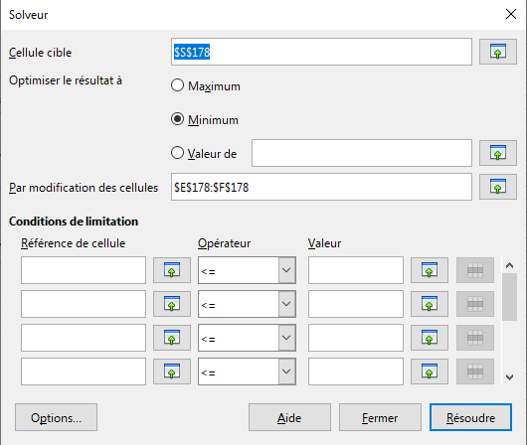
Délestage
 | Pour un délestage subit par la turbine - méthode d'Allievi – pas entier – en utilisant le solveur
 | i | 2*L/c | gi | Hsup | nsup | n11 | Q11 (gi , n11) | Qi | Vi | ΔH | Hi (mce) | ηim (%) | ηip (%) | P (W) | Cm (Nm) | Cr (Nm) | n (tpm)
 | -1 | -0.8 | 27.50 | 200.0 | 200 | 56.6 | 0.678 | 153.5 | 6.46 | 0.0 | 200.0 | 88.63 % | 90.63 % | 272934506 | 13031663 | 13031663 | 200
 | 0 | 0.0 | 27.50 | 200.0 | 200 | 56.6 | 0.678 | 153.5 | 6.46 | 0.0 | 200.0 | 88.63 % | 90.63 % | 272934506 | 13031663 | 13031663 | 200
 | 1 | 0.8 | 25.30 | 215.1 | 208.20 | 56.8 | 0.639 | 150.0 | 6.31 | 15.1 | 215.1 | 90.34 % | 92.34 % | 292181960 | 13401306 | 0 | 208.19 | 0.00
 | 2 | 1.6 | 23.10 | 220.4 | 215.98 | 58.2 | 0.597 | 141.7 | 5.96 | 35.4 | 220.4 | 91.82 % | 93.82 % | 287460905 | 12709958 | 0 | 215.96 | 0.00
 | 3 | 2.4 | 20.90 | 224.8 | 223.12 | 59.5 | 0.547 | 131.2 | 5.52 | 45.1 | 224.8 | 92.12 % | 94.12 % | 272244054 | 11651810 | 0 | 223.08 | 0.00
 | 4 | 3.2 | 18.70 | 228.9 | 229.36 | 60.6 | 0.490 | 118.7 | 5.00 | 53.6 | 228.9 | 90.56 % | 92.56 % | 246664986 | 10269977 | 0 | 229.36 | 0.00
 | 5 | 4.0 | 16.50 | 234.9 | 234.74 | 61.3 | 0.423 | 103.8 | 4.37 | 63.8 | 234.9 | 88.60 % | 90.60 % | 216775792 | 8818322 | 0 | 234.74 | 0.00
 | 6 | 4.8 | 14.30 | 233.6 | 239.05 | 62.6 | 0.359 | 87.8 | 3.70 | 68.5 | 233.6 | 85.56 % | 87.56 % | 176232081 | 7039993 | 0 | 239.05 | 0.00
 | 7 | 5.6 | 12.10 | 231.1 | 242.50 | 63.8 | 0.299 | 72.8 | 3.06 | 64.7 | 231.1 | 82.29 % | 87.00 % | 143545152 | 5652550 | 0 | 242.50 | 0.00
 | 8 | 6.4 | 9.90 | 229.1 | 245.05 | 64.8 | 0.242 | 58.7 | 2.47 | 60.2 | 229.1 | 79.20 % | 81.20 % | 107160584 | 4175844 | 0 | 245.05 | 0.00
 | 9 | 7.2 | 7.70 | 227.8 | 246.93 | 65.4 | 0.188 | 45.4 | 1.91 | 56.9 | 227.8 | 76.31 % | 78.31 % | 79547870 | 3076229 | 0 | 246.93 | 0.00
 | 10 | 8.0 | 5.50 | 227.2 | 248.23 | 65.9 | 0.135 | 32.6 | 1.37 | 55.1 | 227.2 | 73.61 % | 75.61 % | 54968606 | 2114646 | 0 | 248.23 | 0.00
 | 11 | 8.8 | 3.30 | 227.1 | 248.99 | 66.1 | 0.083 | 19.9 | 0.84 | 54.4 | 227.1 | 71.09 % | 73.09 % | 32475264 | 1245506 | 0 | 248.99 | 0.00
 | 12 | 9.6 | 1.10 | 227.6 | 249.25 | 66.1 | 0.030 | 7.2 | 0.30 | 54.7 | 227.6 | 68.74 % | 70.74 % | 11348308 | 434772 | 0 | 249.25 | 0.00
 | 13 | 10.4 | 0.00 | 203.3 | 249.25 | 69.9 | 0.000 | 0.0 | 0.00 | 30.8 | 203.3 | 63.94 % | 65.94 % | 0 | 0 | 0 | 249.25 | 0.00
 | 14 | 11.2 | 0.00 | 196.7 | 249.25 | 71.1 | 0.000 | 0.0 | 0.00 | 0.0 | 196.7 | 0.00 % | 2.00 % | 0 | 0 | 0 | 249.25 | 0.00
 | 15 | 12.0 | 0.00 | 203.3 | 249.25 | 69.9 | 0.000 | 0.0 | 0.00 | 0.0 | 203.3 | 0.00 % | 2.00 % | 0 | 0 | 0 | 249.25 | 0.00
 | 16 | 12.8 | 0.00 | 196.7 | 249.25 | 71.1 | 0.000 | 0.0 | 0.00 | 0.0 | 196.7 | 0.00 % | 2.00 % | 0 | 0 | 0 | 249.25 | 0.00
 | 17 | 13.6 | 0.00 | 203.3 | 249.25 | 69.9 | 0.000 | 0.0 | 0.00 | 0.0 | 203.3 | 0.00 % | 2.00 % | 0 | 0 | 0 | 249.25 | 0.00

 | Pour un délestage subit par la turbine - méthode d'Allievi – quart de pas
 | i | 2*L/c | gi | Hsup | nsup | n11 | Q11 (gi , n11) | Qi | Vi | ΔH | Hi (mce) | ηim (%) | ηip (%) | P (W) | Cm (Nm) | Cr (Nm) | n (tpm) | Résidu
 | -1 | -0.8 | 27.50 | 200.0 | 200 | 56.6 | 0.678 | 153.5 | 6.46 | 0.0 | 200.0 | 88.63 % | 90.63 % | 272934506 | 13031663 | 13031663 | 200
 | -0.75 | -0.6 | 27.50 | 200.0 | 200 | 56.6 | 0.678 | 153.5 | 6.46 | 0.0 | 200.0 | 88.63 % | 90.63 % | 272934506 | 13031663 | 13031663 | 200
 | -0.5 | -0.4 | 27.50 | 200.0 | 200 | 56.6 | 0.678 | 153.5 | 6.46 | 0.0 | 200.0 | 88.63 % | 90.63 % | 272934506 | 13031663 | 13031663 | 200
 | -0.25 | -0.2 | 27.50 | 200.0 | 200 | 56.6 | 0.678 | 153.5 | 6.46 | 0.0 | 200.0 | 88.63 % | 90.63 % | 272934506 | 13031663 | 13031663 | 200
 | 0 | 0.0 | 27.50 | 200.0 | 200 | 56.6 | 0.678 | 153.5 | 6.46 | 0.0 | 200.0 | 88.63 % | 90.63 % | 272934506 | 13031663 | 13031663 | 200
 | 0.25 | 0.2 | 26.95 | 203.6 | 202.0 | 56.6 | 0.668 | 152.6 | 6.42 | 3.6 | 203.6 | 89.05 % | 91.05 % | 277650694 | 13125281 | 0 | 202.01 | 0.00
 | 0.5 | 0.4 | 26.40 | 207.4 | 204.0 | 56.7 | 0.659 | 151.8 | 6.39 | 3.7 | 207.4 | 89.48 % | 91.48 % | 282429417 | 13219018 | 0 | 204.03 | 0.00
 | 0.75 | 0.6 | 25.85 | 211.2 | 206.1 | 56.7 | 0.649 | 150.9 | 6.35 | 3.8 | 211.2 | 89.91 % | 91.91 % | 287272217 | 13312959 | 0 | 206.06 | 0.00
 | 1 | 0.8 | 25.30 | 215.0 | 208.1 | 56.8 | 0.639 | 150.0 | 6.31 | 3.9 | 215.0 | 90.34 % | 92.34 % | 292176576 | 13406959 | 0 | 208.11 | 0.00
 | 1.25 | 1.0 | 24.75 | 216.4 | 210.1 | 57.1 | 0.629 | 148.0 | 6.23 | 8.6 | 216.4 | 90.72 % | 92.72 % | 291227574 | 13234791 | 0 | 210.13 | 0.00
 | 1.5 | 1.2 | 24.20 | 217.6 | 212.1 | 57.5 | 0.618 | 145.9 | 6.14 | 8.7 | 217.6 | 91.09 % | 93.09 % | 290090125 | 13059175 | 0 | 212.13 | 0.00
 | 1.75 | 1.4 | 23.65 | 218.9 | 214.1 | 57.9 | 0.608 | 143.9 | 6.06 | 8.8 | 218.9 | 91.45 % | 93.45 % | 288725918 | 12878267 | 0 | 214.09 | 0.00
 | 2 | 1.6 | 23.10 | 220.4 | 216.0 | 58.2 | 0.597 | 141.7 | 5.96 | 9.3 | 220.4 | 91.82 % | 93.82 % | 287494147 | 12707969 | 0 | 216.03 | 0.00
 | 2.25 | 1.8 | 22.55 | 221.6 | 217.9 | 58.6 | 0.584 | 139.1 | 5.85 | 11.1 | 221.6 | 92.19 % | 94.19 % | 284888460 | 12482667 | 0 | 217.94 | 0.00
 | 2.5 | 2.0 | 22.00 | 222.8 | 219.8 | 58.9 | 0.572 | 136.5 | 5.75 | 11.2 | 222.8 | 92.36 % | 94.36 % | 281569954 | 12232369 | 0 | 219.81 | 0.00
 | 2.75 | 2.2 | 21.45 | 224.1 | 221.6 | 59.2 | 0.559 | 133.9 | 5.63 | 11.3 | 224.1 | 92.30 % | 94.30 % | 277499755 | 11956186 | 0 | 221.64 | 0.00
 | 3 | 2.4 | 20.90 | 224.9 | 223.4 | 59.6 | 0.547 | 131.1 | 5.52 | 11.7 | 224.9 | 92.08 % | 94.08 % | 272217380 | 11635276 | 0 | 223.42 | 0.00
 | 3.25 | 2.6 | 20.35 | 225.1 | 225.1 | 60.0 | 0.534 | 128.2 | 5.40 | 12.5 | 225.1 | 91.68 % | 93.68 % | 265281280 | 11252195 | 0 | 225.13 | 0.00 | 2.4717295696E-06
 | 3.5 | 2.8 | 19.80 | 225.8 | 226.8 | 60.4 | 0.521 | 125.2 | 5.27 | 13.0 | 225.8 | 91.25 % | 93.25 % | 258593197 | 10888027 | 0 | 226.80 | 0.00
 | 3.75 | 3.0 | 19.25 | 227.1 | 228.4 | 60.6 | 0.506 | 122.0 | 5.13 | 13.8 | 227.1 | 90.82 % | 92.82 % | 252181875 | 10543242 | 0 | 228.41 | 0.00
 | 4 | 3.2 | 18.70 | 229.0 | 230.0 | 60.8 | 0.490 | 118.6 | 4.99 | 14.5 | 229.0 | 90.45 % | 92.45 % | 246302711 | 10227432 | 0 | 229.97 | 0.00
 | 4.25 | 3.4 | 18.15 | 231.1 | 231.5 | 60.9 | 0.473 | 115.1 | 4.85 | 14.8 | 231.1 | 90.04 % | 92.04 % | 240242386 | 9910544 | 0 | 231.49 | 0.00
 | 4.5 | 3.6 | 17.60 | 232.9 | 232.9 | 61.1 | 0.457 | 111.5 | 4.69 | 15.6 | 232.9 | 89.55 % | 91.55 % | 233279610 | 9562946 | 0 | 232.95 | 0.00
 | 4.75 | 3.8 | 17.05 | 234.3 | 234.3 | 61.2 | 0.440 | 107.6 | 4.53 | 16.5 | 234.3 | 89.01 % | 91.01 % | 225241651 | 9178185 | 0 | 234.35 | 0.00
 | 5 | 4.0 | 16.50 | 235.1 | 235.7 | 61.5 | 0.422 | 103.6 | 4.36 | 17.2 | 235.1 | 88.43 % | 90.43 % | 216175608 | 8758749 | 0 | 235.69 | 0.00
 | 5.25 | 4.2 | 15.95 | 235.3 | 237.0 | 61.8 | 0.406 | 99.6 | 4.19 | 17.1 | 235.3 | 87.77 % | 89.77 % | 206499565 | 8321814 | 0 | 236.96 | 0.00
 | 5.5 | 4.4 | 15.40 | 235.1 | 238.2 | 62.1 | 0.390 | 95.6 | 4.03 | 17.2 | 235.1 | 87.02 % | 89.02 % | 196358292 | 7873160 | 0 | 238.16 | 0.00
 | 5.75 | 4.6 | 14.85 | 234.5 | 239.3 | 62.5 | 0.374 | 91.6 | 3.86 | 17.3 | 234.5 | 86.17 % | 88.17 % | 185827715 | 7415648 | 0 | 239.29 | 0.00
 | 6 | 4.8 | 14.30 | 233.7 | 240.4 | 62.9 | 0.358 | 87.6 | 3.69 | 17.2 | 233.7 | 85.30 % | 87.30 % | 175309553 | 6964936 | 0 | 240.36 | 0.00
 | 6.25 | 5.0 | 13.75 | 233.1 | 241.4 | 63.2 | 0.343 | 83.7 | 3.52 | 16.6 | 233.1 | 84.45 % | 86.45 % | 165508731 | 6548296 | 0 | 241.36 | 0.00
 | 6.5 | 5.2 | 13.20 | 232.4 | 242.3 | 63.6 | 0.328 | 79.9 | 3.36 | 16.3 | 232.4 | 83.61 % | 85.61 % | 155980081 | 6147383 | 0 | 242.30 | 0.00
 | 6.75 | 5.4 | 12.65 | 231.7 | 243.2 | 63.9 | 0.313 | 76.2 | 3.21 | 16.0 | 231.7 | 82.77 % | 84.77 % | 146782239 | 5763943 | 0 | 243.18 | 0.00
 | 7 | 5.6 | 12.10 | 231.0 | 244.0 | 64.2 | 0.298 | 72.5 | 3.05 | 15.7 | 231.0 | 81.95 % | 83.95 % | 137964445 | 5399359 | 0 | 244.00 | 0.00
 | 7.25 | 5.8 | 11.55 | 230.4 | 244.8 | 64.5 | 0.284 | 68.9 | 2.90 | 15.4 | 230.4 | 81.14 % | 83.14 % | 129547985 | 5053977 | 0 | 244.78 | 0.00
 | 7.5 | 6.0 | 11.00 | 229.8 | 245.5 | 64.8 | 0.270 | 65.4 | 2.75 | 15.1 | 229.8 | 80.34 % | 82.34 % | 121463040 | 4724633 | 0 | 245.50 | 0.00
 | 7.75 | 6.2 | 10.45 | 229.3 | 246.2 | 65.0 | 0.256 | 62.0 | 2.61 | 14.8 | 229.3 | 79.55 % | 81.55 % | 113699621 | 4410545 | 0 | 246.17 | 0.00
 | 8 | 6.4 | 9.90 | 228.8 | 246.8 | 65.3 | 0.242 | 58.6 | 2.47 | 14.5 | 228.8 | 78.78 % | 80.78 % | 106239876 | 4110681 | 0 | 246.80 | 0.00
 | 8.25 | 6.6 | 9.35 | 228.4 | 247.4 | 65.5 | 0.229 | 55.3 | 2.33 | 14.3 | 228.4 | 78.02 % | 80.02 % | 99059214 | 3823792 | 0 | 247.38 | 0.00
 | 8.5 | 6.8 | 8.80 | 228.0 | 247.9 | 65.7 | 0.215 | 52.0 | 2.19 | 14.1 | 228.0 | 77.27 % | 79.27 % | 92135790 | 3548761 | 0 | 247.93 | 0.00
 | 8.75 | 7.0 | 8.25 | 227.7 | 248.4 | 65.9 | 0.202 | 48.7 | 2.05 | 13.9 | 227.7 | 76.53 % | 78.53 % | 85448170 | 3284530 | 0 | 248.43 | 0.00
 | 9 | 7.2 | 7.70 | 227.4 | 248.9 | 66.0 | 0.189 | 45.5 | 1.91 | 13.8 | 227.4 | 75.81 % | 77.81 % | 78975466 | 3030078 | 0 | 248.89 | 0.00
 | 9.25 | 7.4 | 7.15 | 227.2 | 249.3 | 66.2 | 0.175 | 42.3 | 1.78 | 13.7 | 227.2 | 75.10 % | 77.10 % | 72699140 | 2784513 | 0 | 249.32 | 0.00
 | 9.5 | 7.6 | 6.60 | 227.0 | 249.7 | 66.3 | 0.162 | 39.1 | 1.65 | 13.6 | 227.0 | 74.40 % | 76.40 % | 66601638 | 2546991 | 0 | 249.71 | 0.00
 | 9.75 | 7.8 | 6.05 | 226.8 | 250.1 | 66.4 | 0.149 | 36.0 | 1.52 | 13.5 | 226.8 | 73.71 % | 75.71 % | 60667077 | 2316756 | 0 | 250.06 | 0.00
 | 10 | 8.0 | 5.50 | 226.7 | 250.4 | 66.5 | 0.137 | 32.9 | 1.38 | 13.4 | 226.7 | 73.03 % | 75.03 % | 54881168 | 2093127 | 0 | 250.38 | 0.00
 | 10.25 | 8.2 | 4.95 | 226.6 | 250.7 | 66.6 | 0.124 | 29.8 | 1.25 | 13.3 | 226.6 | 72.37 % | 74.37 % | 49230708 | 1875477 | 0 | 250.67 | 0.00
 | 10.5 | 8.4 | 4.40 | 226.5 | 250.9 | 66.7 | 0.111 | 26.7 | 1.12 | 13.3 | 226.5 | 71.71 % | 73.71 % | 43703946 | 1663245 | 0 | 250.92 | 0.00
 | 10.75 | 8.6 | 3.85 | 226.5 | 251.1 | 66.7 | 0.098 | 23.6 | 0.99 | 13.3 | 226.5 | 71.07 % | 73.07 % | 38289872 | 1455911 | 0 | 251.14 | 0.00
 | 11 | 8.8 | 3.30 | 226.5 | 251.3 | 66.8 | 0.085 | 20.5 | 0.86 | 13.3 | 226.5 | 70.43 % | 72.43 % | 32978117 | 1252985 | 0 | 251.33 | 0.00
 | 11.25 | 9.0 | 2.75 | 226.5 | 251.5 | 66.8 | 0.072 | 17.4 | 0.73 | 13.3 | 226.5 | 69.81 % | 71.81 % | 27758841 | 1054006 | 0 | 251.50 | 0.00
 | 11.5 | 9.2 | 2.20 | 226.6 | 251.6 | 66.9 | 0.059 | 14.3 | 0.60 | 13.3 | 226.6 | 69.20 % | 71.20 % | 22622241 | 858521 | 0 | 251.63 | 0.00
 | 11.75 | 9.4 | 1.65 | 226.7 | 251.7 | 66.9 | 0.046 | 11.2 | 0.47 | 13.3 | 226.7 | 68.60 % | 70.60 % | 17558739 | 666090 | 0 | 251.73 | 0.00
 | 12 | 9.6 | 1.10 | 226.8 | 251.8 | 66.9 | 0.033 | 8.1 | 0.34 | 13.4 | 226.8 | 68.01 % | 70.01 % | 12558229 | 476259 | 0 | 251.80 | 0.00
 | 12.25 | 9.8 | 0.55 | 227.0 | 251.8 | 66.9 | 0.020 | 4.9 | 0.21 | 13.5 | 227.0 | 67.43 % | 69.43 % | 7612037 | 288628 | 0 | 251.85 | 0.00
 | 12.5 | 10.0 | 0.00 | 234.7 | 251.8 | 65.8 | 0.001 | 0.0 | 0.00 | 21.1 | 234.7 | 0.00 % | 2.00 % | 0 | 0 | 0 | 251.85 | 0.00
 | 12.75 | 10.2 | 0.00 | 221.3 | 251.8 | 67.7 | 0.000 | 0.0 | 0.00 | 0.0 | 221.3 | 0.00 % | 2.00 % | 0 | 0 | 0 | 251.85 | 0.00
 | 13 | 10.4 | 0.00 | 207.8 | 251.8 | 69.9 | 0.000 | 0.0 | 0.00 | 0.0 | 207.8 | 0.00 % | 2.00 % | 0 | 0 | 0 | 251.85 | 0.00
 | 13.25 | 10.6 | 0.00 | 194.2 | 251.8 | 72.3 | 0.000 | 0.0 | 0.00 | 0.0 | 194.2 | 0.00 % | 2.00 % | 0 | 0 | 0 | 251.85 | 0.00
 | 13.5 | 10.8 | 0.00 | 165.3 | 251.8 | 78.4 | 0.000 | 0.0 | 0.00 | 0.0 | 165.3 | 0.00 % | 2.00 % | 0 | 0 | 0 | 251.85 | 0.00
 | 13.75 | 11.0 | 0.00 | 178.7 | 251.8 | 75.4 | 0.000 | 0.0 | 0.00 | 0.0 | 178.7 | 0.00 % | 2.00 % | 0 | 0 | 0 | 251.85 | 0.00
 | 14 | 11.2 | 0.00 | 192.2 | 251.8 | 72.7 | 0.000 | 0.0 | 0.00 | 0.0 | 192.2 | 0.00 % | 2.00 % | 0 | 0 | 0 | 251.85 | 0.00
 | 14.25 | 11.4 | 0.00 | 205.8 | 251.8 | 70.2 | 0.000 | 0.0 | 0.00 | 0.0 | 205.8 | 0.00 % | 2.00 % | 0 | 0 | 0 | 251.85 | 0.00
 | 14.5 | 11.6 | 0.00 | 234.7 | 251.8 | 65.8 | 0.000 | 0.0 | 0.00 | 0.0 | 234.7 | 0.00 % | 2.00 % | 0 | 0 | 0 | 251.85 | 0.00
 | 14.75 | 11.8 | 0.00 | 221.3 | 251.8 | 67.7 | 0.000 | 0.0 | 0.00 | 0.0 | 221.3 | 0.00 % | 2.00 % | 0 | 0 | 0 | 251.85 | 0.00
 | 15 | 12.0 | 0.00 | 207.8 | 251.8 | 69.9 | 0.000 | 0.0 | 0.00 | 0.0 | 207.8 | 0.00 % | 2.00 % | 0 | 0 | 0 | 251.85 | 0.00

